Hoja 1
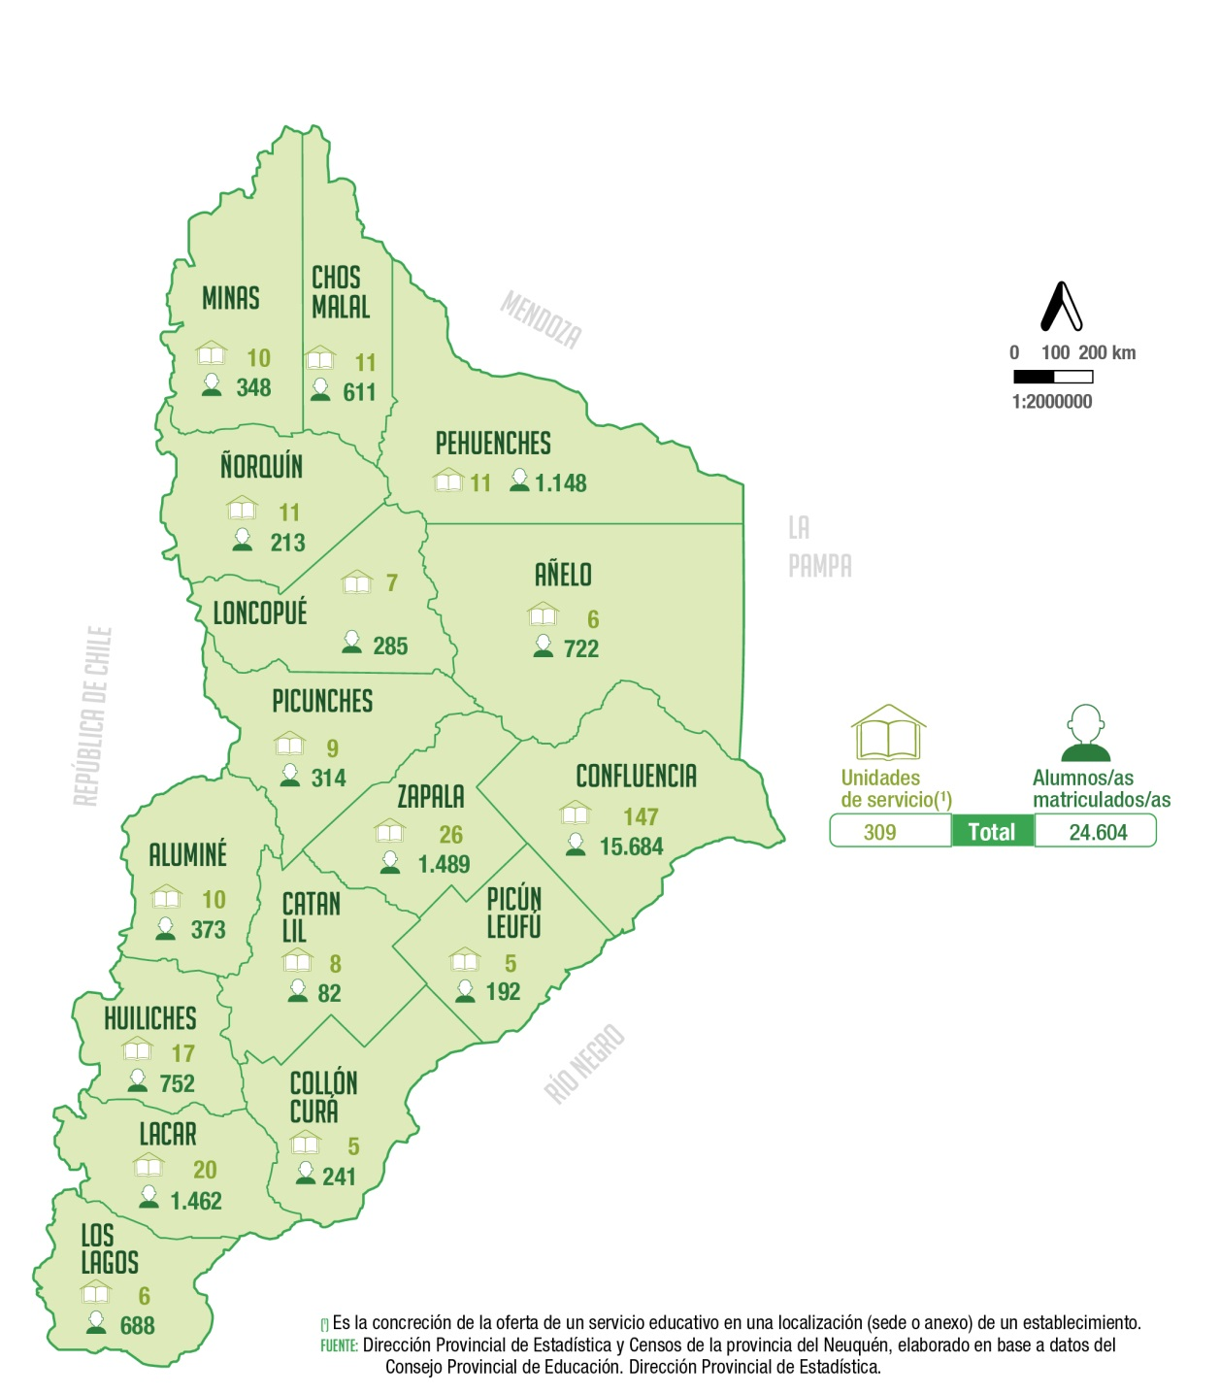
Unidades de servicio y alumnos/as matriculados/as
en nivel inicial de la modalidad común según
departamento
Año 2021
Departamento | Unidades de servicio (1) | Alumnos/as matriculados/as

Total | 309 | 24,604

Aluminé | 10 | 373
Añelo | 6 | 722
Catan Lil | 8 | 82
Chos Malal | 11 | 611
Collón Curá | 5 | 241
Confluencia | 147 | 15,684
Huiliches | 17 | 752
Lacar | 20 | 1,462
Loncopué | 7 | 285
Los Lagos | 6 | 688
Minas | 10 | 348
Ñorquín | 11 | 213
Pehuenches | 11 | 1,148
Picún Leufú | 5 | 192
Picunches | 9 | 314
Zapala | 26 | 1,489

(1) Es la concreción de la oferta de un servicio educativo en una
localización (sede o anexo) de un establecimiento.
Fuente: Dirección Provincial de Estadística y Censos de la provincia del Neuquén, elaborado en base a datos del Consejo Provincial de Educación. Dirección Provincial de Planeamiento, Estadística y Evaluación.

